Накладная-№3
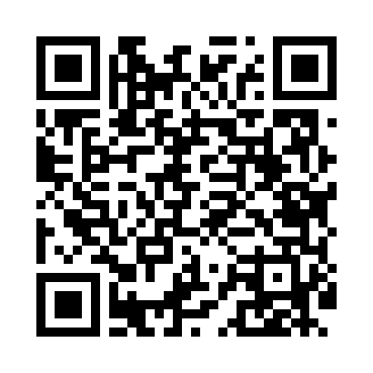
Номер товарно-транспортной накладной: |  |  | Торговый представитель: Kamol aka
Поставщик: Toshkent falcon fly 2 |  |  | Телефон торгового представителя: +998979626299
Дата отгрузки: 16.11.2025 |  |  | Контрагент: Dona zakass
Дата консигнации: |  |  | Адрес:
Доставщик: |  |  | Телефон:
Телефон доставщика:
Время заказа: 16.11.2025 12:55:27
№ | Штрих-код | Название товаров (работ,услуг) | Количество | Количество в кейсе | Цена | Сумма
 |  |  | 57 |  |  | 129.2
1 | 6954210125036 | Пластмассовая подставка для Бумаги XP-5-3 | 5 | 5 шт. | 7 | 35
2 | 2015237694449 | Пласмас Салатнитца B184495 GB-25-16/ 4-8/ 4-2 7/ 53-52 | 22 | 22 шт. | 2.60 | 57.20
3 | 3567802835072 | Пластмассовый столовый поднос, JB-06, 32.5×19 см, XP-35-7 | 10 | 10 шт. | 0.70 | 7
4 | 3567802835096 | Пластмассовый столовый поднос, JB-18, 42.5×29 см, XP-35-9 | 20 | 20 шт. | 1.50 | 30
Итого: 129.2$|->UZS: 1,615,000.00

